Tablas Empresa
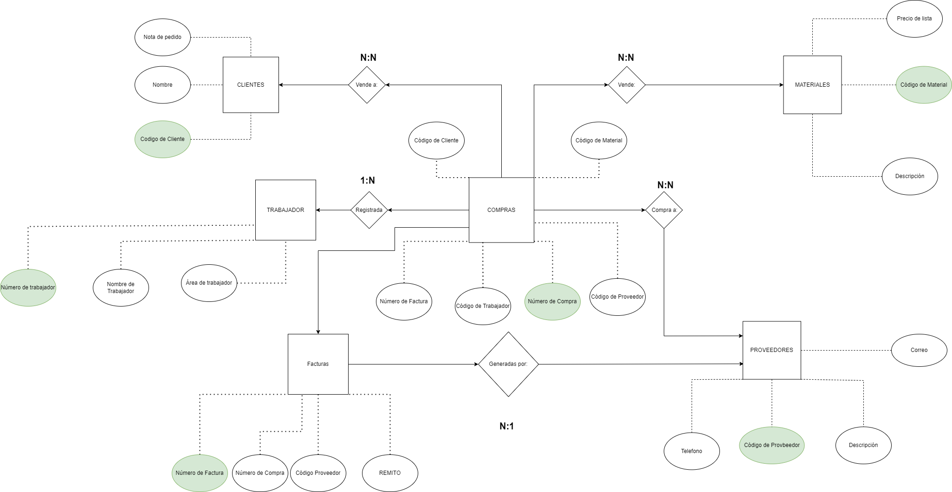
TABLA: CLIENTES
Tipo de Clave | Campo | Tipo de Campo
- | Nota de Pedido | Int
- | Nombre | nvarchar(30)
PK | Codigo de Cliente | int

TABLA: TRABAJADOR
Tipo de Clave | Campo | Tipo de Campo
PK | Numero de trabajador | int
- | Nombre de trabajador | nvarchar(20)
- | Area de Trabajador | nvarchar(20)

TABLA: MATERIALES
Tipo de Clave | Campo | Tipo de Campo
- | Precio de Lista | money
PK | Codigo de Material | nvarchar(20)
- | Descripcion | nvarchar(20)

TABLA: FACTURAS
Tipo de Clave | Campo | Tipo de Campo
PK | Numero de Factura | Int
- | REMITO | Int
FK | Codigo de Proveedor | Int
FK | Numero de Compra | Int
FK | Codigo de Material | nvarchar(20)

TABLA: COMPRAS
Tipo de Clave | Campo | Tipo de Campo
PK | Numero de Compra | Int
- | Total | Int
FK | Coddigo de Trabajador | tinyint
FK | Codigo de Cliente | tinyint
FK | Numero de Factura | tinyint
FK | Codigo de Proveedor | tinyint
FK | Codigo de Material | nvarchar(20)

TABLA: PROVEEDORES
Tipo de Clave | Campo | Tipo de Campo
PK | Codigo de Proveedor | tinyint
- | Telefono | int
- | Descripcion | nvarchar(100)
- | Correo | nvarchar(20)

